상품제안서
[트레비앙] 와인오프너 세트 | 상품코드: F32371

 |  | 02-412-0044 | www.easy1.co.kr
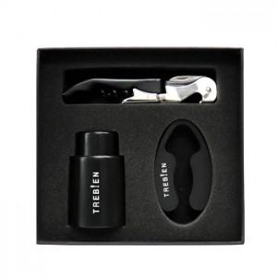

【상세/제작정보】

【인쇄/포장옵션】 | / 포장지포장

【공급단가】 | 수량
*VAT별도 | 단가

【상품 URL】 | https://easy1.co.kr:443/src/goods_detail.php?gdno=32371

